給水ポンプ
 |  | 不具合報告・品質対策シート
 |  |  | 部署名 | 作成者
作成日 | 2024年06月22日 |  | 研究開発課 | 山田花子

製造工場 | 甲工場
製品群 | 建築素材 |  | 適応機種 | YRANIGAMI-TNEMPIUQE
部品名 | 給水ポンプ |  | 図面NO. | JKL999999
客先コード | GHI888888 |  | 客先名 | 岡山株式会社
住所 | 千葉県館山市香森羅1234 |  | TEL | 56‐004‐005

不具合内容
品番/品名/重量 | A-1 | A-10 | 5.000kg | 発見場所 | Dベルト
設備情報（QR） | 20 | 0.02 | .05,11 | 設備温度 | 73℃
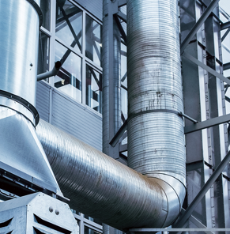 ＜状況＞制御パネルを確認したところ、エラーコードF0060が表示されていた。給水ポンプの電圧を確認。流量センサーの計測値が正常値の2.0L/より低く、1.4 L/minだった。対処方法として手動弁が閉じていたので全開にしたところ、正常稼働を確認。作業終了。

同一LOT検査
開始時刻 | 終了時間 | 作業時間 | 生産数量 | OK数 | NG数
8:25:00 | 10:00:00 | 1:35:00 | 250 | 234 | 16
14:34:00 | 18:20:00 | 3:46:00 | 496 | 482 | 14
合計 |  |  | 746 | 716 | 30
重量合計 |  |  | 746kg | 716kg | 30kg

作成者 | 査閲 | 承認

